상품제안서
크라프트 실제본노트(주문제작형) | 상품코드: F24531

 |  |  |  |  |  |  | 02-412-0044 | www.easy1.co.kr
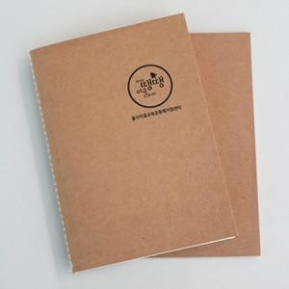

【상세/제작정보】 | 표지 먹1도인쇄 / 내지 무지

【인쇄/포장옵션】 | 먹1도 / OPP(비닐)

【공급단가】 | 수량 | 500~ | 1,000~ | 3,000~ | 5,000~ | 10,000~
*VAT별도 | 40P | 1,540원 | 1,480원 | 1,430원 | 1,370원 | 1,320원
 | 60P | 1,820원 | 1,750원 | 1,690원 | 1,620원 | 1,560원

【상품 URL】 | https://dev.easy1.co.kr:443/src/goods_detail.php?gdno=24531

